Resumen de Ponderaciones
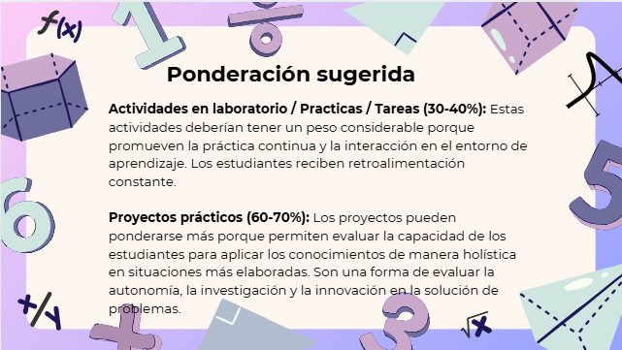
Curso | 14 - Economía
Ponderacion
Actividades en Clase | Semana 1 | Semana 2 | Semana 3 | Semana 4 | Semana 5 | Semana 6 | Semana 7 | Semana 8 | Semana 9 | Semana 10 | Semana 11 | Semana 12 | Semana 13 | Semana 14 | Semana 15 | Total
 | 1 | 1 | 1 | 1 | 15 | 2 | 1 | 1 | 15 | 3 | 8 | 3 | 18 | 5 | 25 | 100
TAREA 1 | Diagrama General de la Economía, creación de corriente real y financiera de un sistema económico simplificado | Diagrama General de la Economía, creación de corriente real y financiera de un sistema económico simplificado
HOJA DE TRABAJO No. 1 |  |  | Funcionamientos de los mercados en diferentes escenarios, producidos por cambios en las variables económicas. | Funcionamientos de los mercados en diferentes escenarios, producidos por cambios en las variables económicas.
PRIMER PARCIAL |  |  |  |  | Análisis de formación de los precios en los mercados de bienes y servicios.
HOJA DE TRABAJO NO. 2 |  |  |  |  |  | Determinación de precios y políticas de precios, en mercado de bienes y servicios. (método gráfico y matemático)
HOJA DE TRABAJO No. 3 |  |  |  |  |  |  | Determinación de precios y cantidad a producir en equilibrio de empresa (mercados de competencia imperfecta). | Determinación de precios y cantidad a producir en equilibrio de empresa (mercados de competencia imperfecta).
SEGUNDO PARCIAL |  |  |  |  |  |  |  |  | Microeconomía (equilibrios de empresa, elsticidad, e ingresos marginales
PRIMER CORTO |  |  |  |  |  |  |  |  |  | Análisis de video
INVESTIGACION No. 1 |  |  |  |  |  |  |  |  |  |  | Indicadores de la realidad Económica
ENSAYO |  |  |  |  |  |  |  |  |  |  | Interpretación de indicadores que representan la realidad económica guatemalteca y su reación con ciclos económicos.
CORTO 2 |  |  |  |  |  |  |  |  |  |  |  | Indicadores económicos
TERCER PARCIAL |  |  |  |  |  |  |  |  |  |  |  |  | Macroeconomía (Keynes, PIB, ciclos económicos)
INVESTIGACIÓN No. 2 |  |  |  |  |  |  |  |  |  |  |  |  | Mercados Integrados
CORTO 3 |  |  |  |  |  |  |  |  |  |  |  |  |  | Comercio Internacional y mercados integrados
CONFERENCIA |  |  |  |  |  |  |  |  |  |  |  |  |  | Propuesta por Tutor
EXAMEN FINAL |  |  |  |  |  |  |  |  |  |  |  |  |  |  | Teoría Keynesiana, Ciclos Económicos e Integración Regional
Total |  |  |  |  |  |  |  |  |  |  |  |  |  |  |  | 100

Tiempo de Auto Aprendizaje

Proyectos |  |  |  |  |  |  |  |  |  |  |  |  |  |  |  | 0
Practicas |  |  |  |  |  |  |  |  |  |  |  |  |  |  |  | 0
Tareas |  |  |  |  |  |  |  |  |  |  |  |  |  |  |  | 0
Total |  |  |  |  |  |  |  |  |  |  |  |  |  |  |  | 0

